Oppskrift
Fiocchetti fylt med ekte Gorgonzola servert med villsopp og ristede Gresskarkjerner servert med Antipasta BuffetFiocchetti fylt med ekte Gorgonzola servert med villsopp og ristede Gresskarkjerner servert med Antipasta Buffet
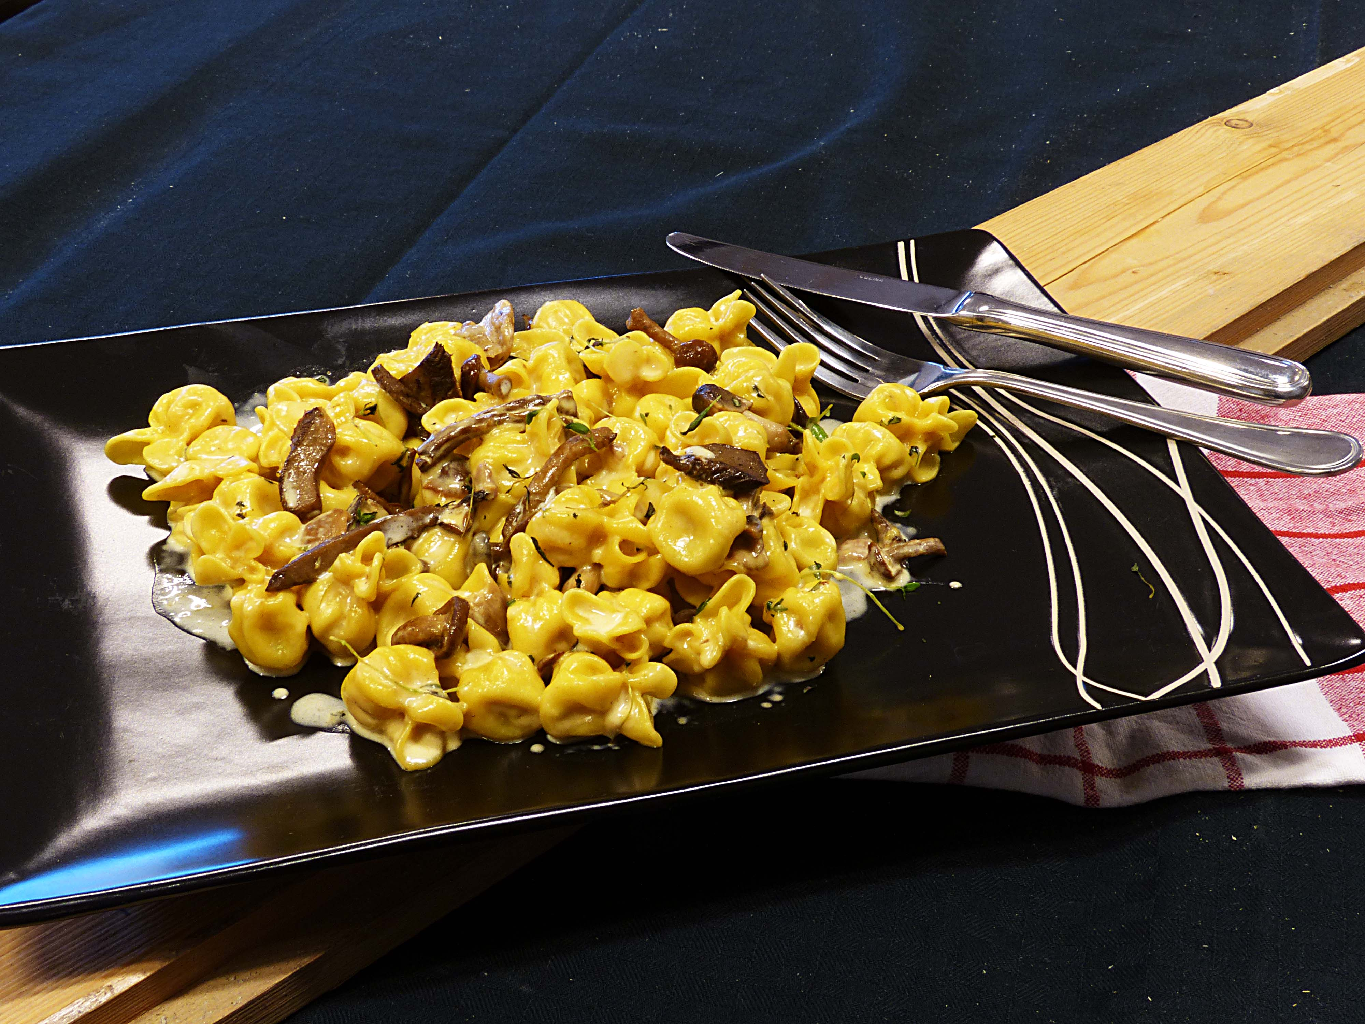

Kok Foicchettien i ca 5 minutter i fosskokende vann. Samtidig stekes soppen i 5 minutter. Tilsett fløten og det kalde smøret sammen med soppen. La det smelte sammen, og tilsett den nykokte pastaen. Blandes sammen og avslutt med litt ristede hakkede gresskarkjerner og litt olivenolje. Anbefales til: Paradiso SalatbuffetKok Foicchettien i ca 5 minutter i fosskokende vann. Samtidig stekes soppen i 5 minutter. Tilsett fløten og det kalde smøret sammen med soppen. La det smelte sammen, og tilsett den nykokte pastaen. Blandes sammen og avslutt med litt ristede hakkede gresskarkjerner og litt olivenolje. Anbefales til: Paradiso Salatbuffet
Number of servingsNumber of servings | 1
EPDEPD | ProductProduct | Per servingPer serving |  | TotalTotal |  | QtyPerPackQtyPerPack | PackSizePackSize | PackUnitPackUnit | PackagingPackaging | ItemsItems
27257452725745 | Villsoppblanding Villsoppblanding | 0.05 | kgkg | 0 | kgkg | 6 | 1 | kgkg | 6x1kg6x1kg | 0
 | Fiocchetti Gorgonzola Fiocchetti Gorgonzola | 0.15 | kgkg | 0 | kgkg |  |  |  |  | 0
 | Ex.V Olivenolje I.G.P Toscano Ex.V Olivenolje I.G.P Toscano | 50 | mlml | 0 | mlml |  |  |  |  | 0
23706172370617 | Gresskarkjerner Ristede *(kan inneholde spor av Nøtter,Hasselnøtter,Kasjunøtter,Mandler,Paranøtter,Peanøtter,Valnøtter)Gresskarkjerner Ristede *(kan inneholde spor av Nøtter,Hasselnøtter,Kasjunøtter,Mandler,Paranøtter,Peanøtter,Valnøtter) | 0.05 | kgkg | 0 | kgkg | 4 | 1 | kgkg | 4x1kg4x1kg | 0
 | Smør Smør | 30 | gg | 0 | gg |  |  |  |  | 0
 | Fløte Fløte | 30 | mlml | 0 | mlml |  |  |  |  | 0

 | * Allergens* Allergens

